关系图
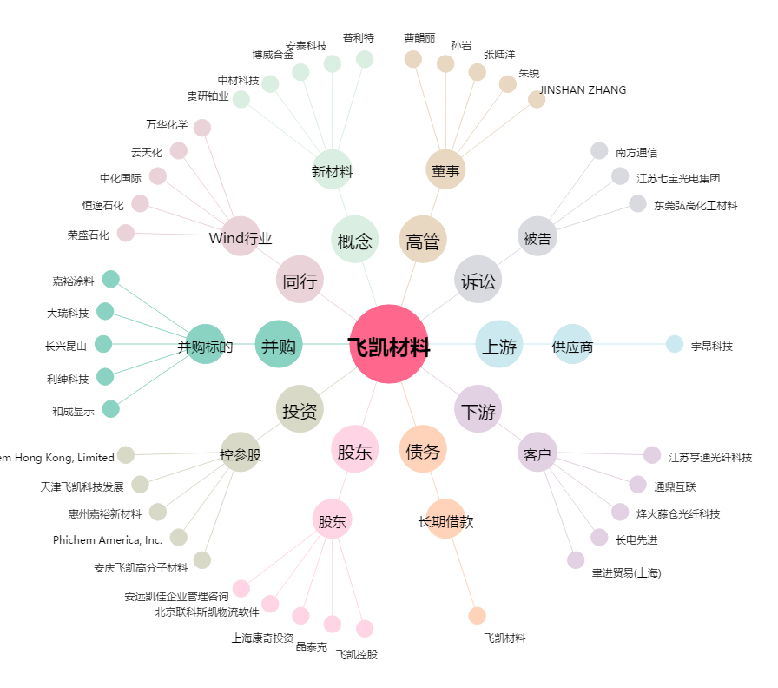
飞凯材料[300398.SZ] - 关系概览图

